Rückwärtsrechnung
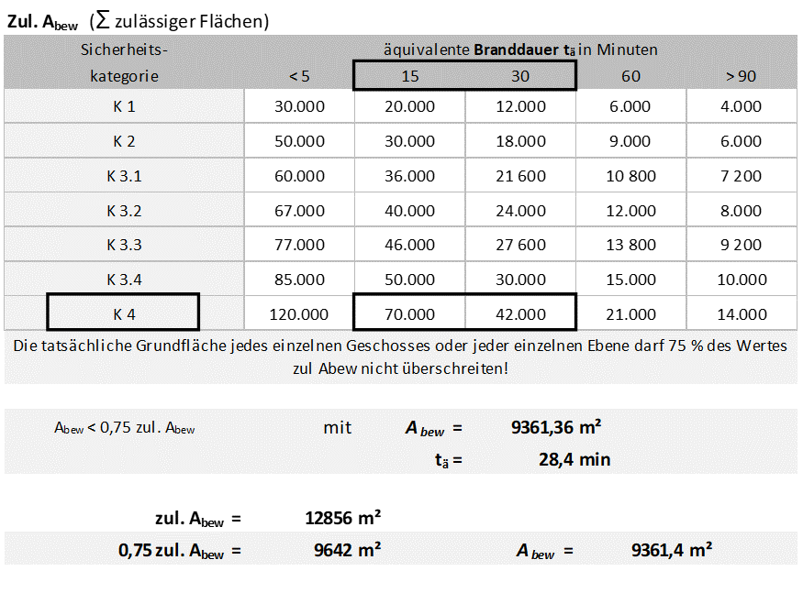
Globaler Nachweis in Tabellenform nach Abschnitt 7 IndBauR NRW

Eingangsparameter
Hallenhöhe: | 9,5 m
Sicherheitskategorie: | K4 | (selbsttätige Feuerlöschanlage)
A bew | 39.800 m² | (1 Brandabschnitt)

Rechnerische Brandbelastung qR
qR= ∑Mi*Hui*mi/AB

Lagerstoff | Masse in kg bzw. Fläche in m² bzw. Stück | Heizwert in kWh/kg bzw. kWh/m² | Abbrand-faktor m [-] | Vergrößerungs-faktor (Lagerhöhe > 4,5 m) | Q in kWh
Lagergut aus Stahl in kg | 100,000 | 4.8 | 1 | 1 | 480,000
Verpackungsfolie in kg | 10,000 | 12.2 | 1 | 1 | 122,000
Euro-Paletten 500 Stück á 23 kg | 11,500 | 4.8 | 1 | 1 | 55,200
Lagersäcke 100 Stück á 10 kg | 1,000 | 6.7 | 1 | 1 | 6,700 |  |  |  |  | 51,604 | 68,805
Holz (Verpackung + Produktion) | 31,000 | 4.8 | 1 | 1 | 148,800
LKW 10.000 kWh (pauschal) | 5 | 10,000 | 1 | 1 | 50,000
Stapler 5.000 kWh (pauschal) | 10 | 5,000 | 1 | 1 | 50,000
Kranbahn 15.000 kWh (pauschal) | 10 | 15,000 | 1 | 1 | 150,000 |  |  |  | (interpoliert aus der Tabelle)
Maschinen 2.000 kWh (pauschal) | 30 | 2,000 | 1 | 1 | 60,000
Installationen 5 kWh/m² (Pauschal) | 39,800 | 5 | 1 | 1 | 199,000
Sandwichelemente Außenwand (nur QH1) 1.782 m² * 4,32 kg/m² | 7,698 | 6.7 | 1 | 1.3 | 67,052 |  | 52.32 | 43.60
brennbarer Dachaufbau 6,7 kWh/m² (pauschal) | 39,800 | 6.7 | 1 | 1.3 | 346,658
 |  |  |  | qr (Gesamt) = | 1,735,410
AB | 39,800 | m²
qR (ohne Faktoren)= | 43.60 | kWh/m²
Sicherheitsfaktor | 1.2

qR= | 52.32 | kWh/m²

Wärmeabzugsfaktor w
vertikale Flächen:
(aus Planunterlagen) |  | Av= | 405.70 | m² (85% angesetzt) |  | Feuerwiderstandsdauer erf. tf
 |  | Av,ges.= | 405.70 | m² |  | Feuerwiderstandsdauer |  |  |  | mit | tä= | 15.64 | min.
horizontale Flächen: |  |  |  |  |  |  |  |  |  |  |  | 1.30 | [-]
(RWA 1,5 m² á 400 m²) |  | Ah= | 150.00 | m² |  |  |  |  | 12.2 | min (SKb3) |  | 0.95 | [-]
 |  |  |  |  |  |  |  |  | 8.9 | min (SKb2) |  | 0.52 | [-]
av=Av/A |  | av= | 0.010 | (av < 0,025 -> av = 0,025) |  |  |  |  | 4.9 | min (SKb1) |  | 0.60 | [-]
ah=Ah/A |  | ah= | 0.004

w0= 1,0+145,0*(0,4-av)4/(1,6+βw*ah) |  | w0= | 2.29 | mit av = 0,025
αw=(6,0/h)0,3 |  | αw= | 0.87
βw=20,0*(1+10*av-64*av²) |  | βw= | 24.20 | mit av =0,025

w=w0*αw ≥ 0,5 |  | w= | 1.992

Umrechnungsfaktor c
(aus Tabelle) |  | c = | 0.15 | (großer Wärmeabfluss: Umfassungsbauteile aus Aluminium und Stahl)

äquivalente Branddauer tä
tä = qR*c*w |  | tä = | 52,32*0,15*1,992
 |  | tä = | 15.64 | min

Sicherheitsfaktor = 1,2

zulässige Fläche | mit Abew | = | 39,800 | m² |  | Rechnerische Brandbelastung
 | tä | = | 15.637 | Min. |  |  | qR,zul.= tä/(c x w)
 |  |  |  |  |  |  | qR,vorh.= ∑qR*1,2/AB
 | zul. Abew | = | 59,753 | m² |  |  | qR,zul.= | 52.32 | kWh/m²
 | 0,75 * zul Abew | = | 44,815 | m² |  |  | qR,vorh.= | 52.32 | kWh/m²
 |  |  |  |  |  |  | qR,Diff.= | 0.00 | kWh/m²
 |  |  |  |  |  | Ausnutzungsfaktor= |  | 100.00 | %
Zusammenfassung der rechnerischen Ergebnisse
Voraussetzungen

vertikale Fläche Av
Halle | B | H | Fläche
Halle 1 | 4.18 | 4.5 | 18.81 | m²
 | 9.78 | 5.5 | 53.79 | m²
 | 3.5 | 4.2 | 14.7 | m²
 | 9.61 | 5 | 48.05 | m²
Halle 3 | 7.35 | 4.5 | 33.075 | m²
Halle 4 | 6.9 | 4.7 | 32.43 | m²
Halle 6 | 6.84 | 4.7 | 32.148 | m²
Halle 7 | 7.15 | 4.5 | 32.175 | m²
Halle 8 | 7.28 | 4.3 | 31.304 | m²
 | 7.28 | 4.7 | 34.216 | m²
 | 3.6 | 4 | 14.4 | m²
Halle 9 | 7.5 | 4.8 | 36 | m²
Halle 10 | 7.28 | 3.9 | 28.392 | m²
 | 4.2 | 4.1 | 17.22 | m²
Halle 11 | 4.4 | 4.5 | 19.8 | m²
 | 4.4 | 7 | 30.8 | m²
 |  | Av | 477.31 | m²
 |  | Faktor 0,85
 |  |  | 405.71 | m²

Horizontale Fläche Ah
(RWA 1,5 m² á 400 m²) |  | 39.800 m² / 400 *1,5 | 149.25
 |  | Ah | 150 | m²
 |  |  | (gerundet)

Umrechnungsfaktor c
 | c= 0,15

 | c | Einflussgruppe der Umfassungsbauteile
 | 0.15 | l: Großer Wärmeabfluss: Verglasung, Alu, Stahl, offene Bauweise

 | 0.2 | ll: Mittlerer Wärmeabfluss: Beton, KS-Stein, Ziegel
 | 0.25 | lll: Geringer Wämeabfluss: Porenbeton, Dämmung, Holz

äquivalente Branddauer tä
Sicherheitskategorie K 4
Brandbekämpfungsabschnitt 53.070 m² (Abew.)
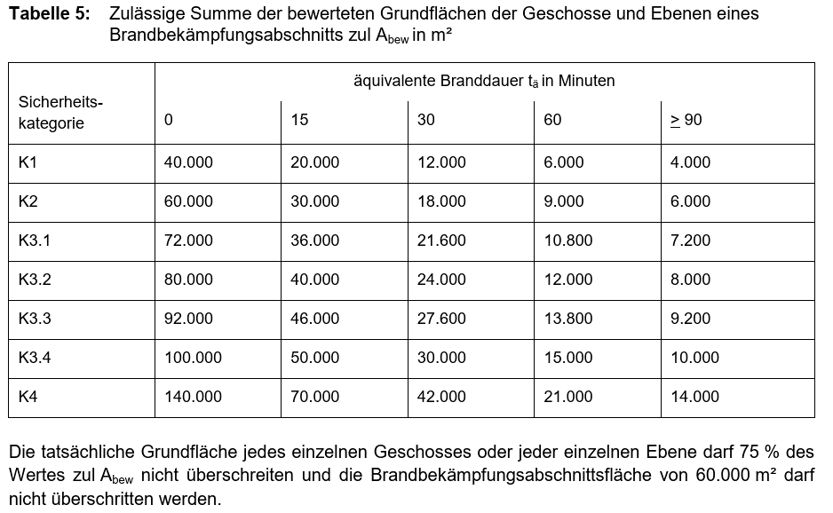

 | 15 + | 30 - 15 |  | * (53.070 - 70.000)
tä= |  | 42.000 - 70.000

tä= | 24.07 | Min.

